策划案
小笼包

 | 框架

 | A |  | 游戏概述

 | B |  | 玩法逻辑

 | C |  | 数值需求

A |  | 游戏概述

 | 1 |  | 游戏概述

 |  | 1.1 游戏类型
 |  |  | 多人在线轻竞技手游；

 |  | 1.2 游戏特色
 |  |  | 反射光线攻击他人的偶然性和趣味性；

 |  | 1.3 目标用户
 |  |  | 男女皆可、全年龄向

 |  | 1.4 游戏风格：
 |  |  | 欢乐、可爱、萌系；


 |  | 1.5 游戏时长：
 |  |  | 以局为单位进行游戏，每局时长0.5min-2min；

 |  | 1.6 世界观
 |  |  | 镜精灵+奥林匹克运动会

B |  | 玩法逻辑

 | 2 |  | 基础逻辑

 |  | 2.1、流程图

 |  | 2.2、开始界面
 |  |  | 刚进入游戏时的界面

 |  |  | 2.2.1 名字输入框 由玩家自行输入，默认名为XX
 |  |  | 允许名字重复，若名字栏为空，则视为以默认名开始游戏

 |  |  | 2.2.2 角色选择区 通过左右箭头(具体形式由交互决定)选择角色

 |  |  | 2.2.3 开始游戏按钮 点击后进入匹配队列等待

 |  |  | 蓝本：

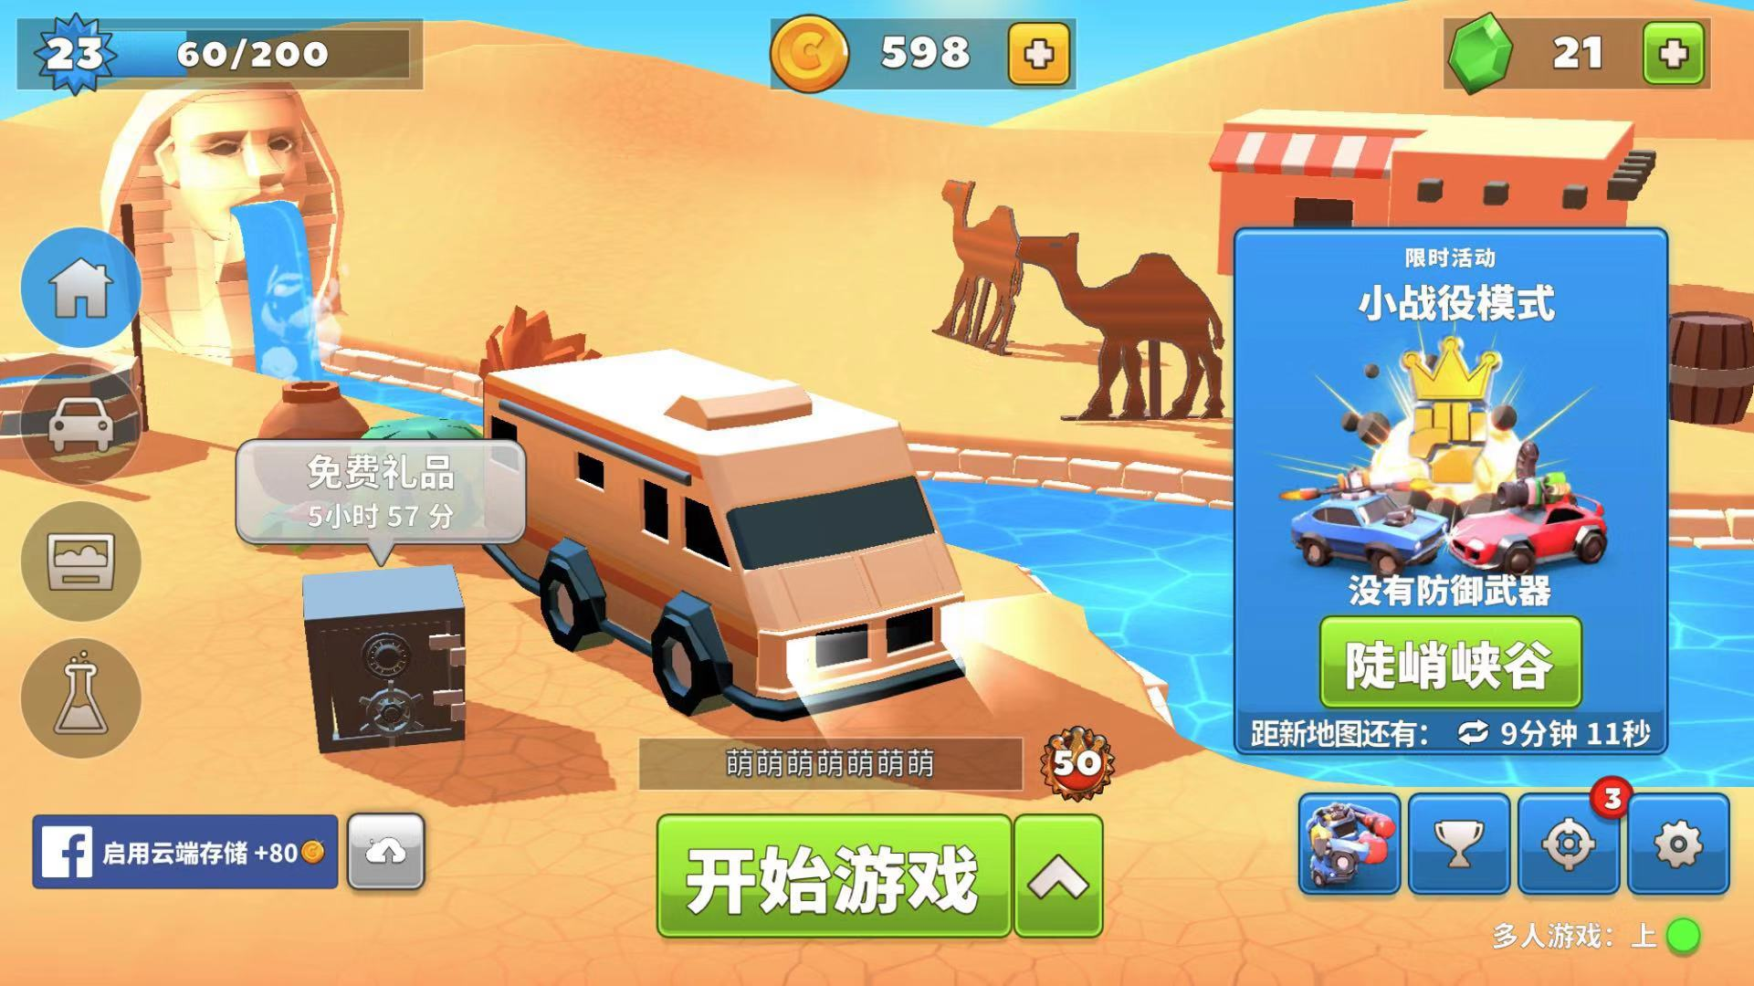

 |  |  |  |  |  |  |  |  |  |  | 角色选择区，需加上左右箭头(具体形式由交互决定)来切换选择角色

 |  |  |  |  |  |  |  |  |  |  | 名字输入框

 |  |  |  |  |  | 开始游戏按钮

 |  | 2.3、匹配队列

 |  |  | 2.3.1 匹配人数 暂定为每局4人

 |  |  | 2.3.2 匹配提示信息 用于告知玩家当前匹配进度

 |  |  | 蓝本：

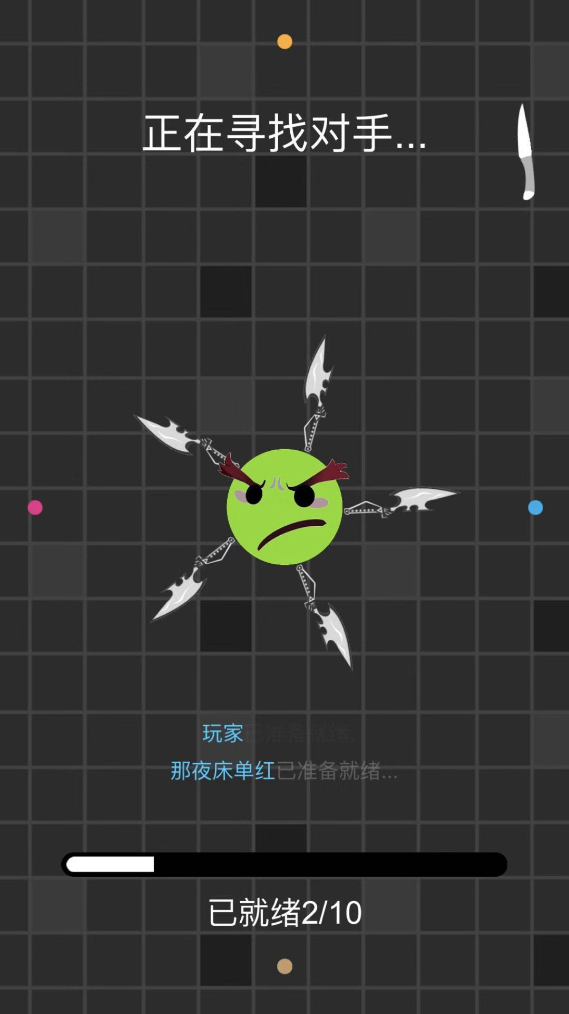

 |  |  |  |  |  |  | 匹配提示信息

 |  | 2.4、加载界面
 |  |  | 过渡界面，主要用于程序加载；功能开发上与匹配队列整合，不需额外交互设计；

 |  | 2.5、游戏主界面
 |  |  | 游戏玩法体验的核心场景

 |  |  | 2.5.1 场景镜子 作为场景物件，光线接触后反射

 |  |  | 2.5.2 场景边界 全部布满场景镜子

 |  |  | 2.5.3 光线 直线传播，遇到镜子(包括场景镜子和玩家镜子)反射，反射规则同真实光学反射逻辑，碰撞判断以光线顶部为准；
 |  |  | 光线速度V会逐渐增加，V变化规律见数值需求
 |  |  | 击中玩家镜子正面，造成伤害damagenormal；击中玩家镜子背面(包括侧面)，造成伤害damagehit；
 |  |  | 光线血量为Hplight，每反射一次Hplight-1，Hplight=0时，光线消失；

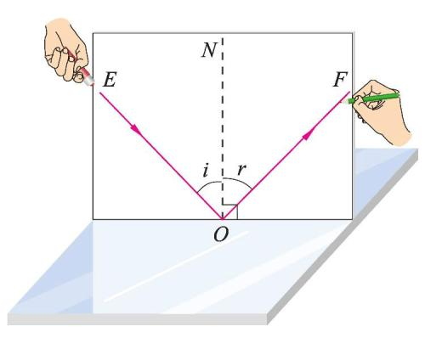

 |  |  |  |  | 入射角i=反射角r |  |  |  | 光线逻辑

 |  |  | 2.5.4 玩家镜子 玩家操作的角色，使用虚拟摇杆控制角色上下左右移动，角色正面朝向（镜面为正面）始终与移动方向一致；
 |  |  | 玩家镜子互相之间不计算碰撞体积，即玩家镜子可直接穿过其他玩家镜子；
 |  |  | 当正面碰撞到光线，玩家镜子会被击退，击退过程中玩家无法进行其他操作；
 |  |  | 一般地，击退距离为Xrepel；
 |  |  | 若沿入射光方向玩家镜子到场景镜子的距离X>击退距离Xrepel则玩家镜子被击退距离X_repel，反之为X并造成伤害damagerepel;-------------可参考英雄联盟薇恩的E技能
 |  |  | 每个角色有生命值Hp，Hp归0时角色死亡；
 |  |  | 每个角色能自动回复hp，生命回复速度为hpRe；表现为每隔固定时间直接增加hpRe，而非缓慢逐渐增加；
 |  |  | 每个角色有mp，初始为mp0，最大为mpmax，每当玩家用镜面反射一次光线，mp增加mpadd；
 |  |  | 当mp=mpmax，可点击发射光束技能(UI图标)从玩家当前朝向方向发射一束光线，同时mp归零(mp=0)；
 |  |  | 在UI上，MP和技能图标相结合，例如技能图标外圈是一层mp槽，当mp槽蓄满以后，亮起技能图标；

 |  |  |  |  |  |  |  | 属性 |  | 数值 | 初始暂定
 |  |  |  |  |  |  |  | 光线血量 |  | Hplight | 10
 |  |  |  |  |  |  |  | 光线正面击中伤害 |  | damagenormal | 1
 |  |  |  |  |  |  |  | 光线背面击中伤害 |  | damagehit | 7
 |  |  |  |  |  |  |  | 击退撞墙伤害 |  | damagerepel | 7
 |  |  |  |  |  |  |  | 生命值 |  | Hp | 20
 |  |  |  |  |  |  |  | 生命恢复速度 |  | hpRe | 1/s
 |  |  |  |  |  |  |  | 初始能量值 |  | mp0 | 100
 |  |  |  |  |  |  |  | 最大能量值 |  | mpmax | 100
 |  |  |  |  |  |  |  | 单次反射能量值增量 |  | mpadd | 50/次
 |  |  |  |  |  |  |  | 击退距离 |  | Xrepel | 5m

 |  |  | 蓝本：

 |  |  |  |  |  |  |  |  |  | 一个额外技能UI，有CD，与发射光束的UI间隔稍大

 |  |  |  |  |  |  |  |  |  | 增加一个发射光束的技能UI，结合MP，无CD

 |  |  |  | 虚拟摇杆 |  | 名字和HP，所有玩家可见；
 |  |  |  |  |  | 增加读条槽，用于预告技能生效的时间，仅自己可见；

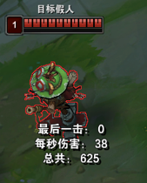
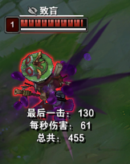

 |  |  |  | 此图为LOL练习模式中，假人中提莫致盲Q技能后的效果

 |  | 2.6、结算界面
 |  |  | 当剩余玩家=1时，进入结算界面

 |  |  | 2.6.1 玩家排名 根据存活的长短排序玩家名字，存活到最后的为第一名，需带有炫耀性的画面表现

 |  |  | 2.6.2 反射次数 每个玩家光线反射的次数

 |  |  | 2.6.3 返回按钮 点击后返回到开始界面

 |  |  | 蓝本：

 |  |  |  |  |  | 反射次数

 |  |  |  |  |  | 玩家排名

 |  |  |  |  |  | 返回按钮

 | 3 |  | 拓展玩法

 |  |  | 技能基本参数：
 |  |  | 1、技能冷却时间
 |  |  | 2、技能延迟(延迟X秒以后释放)
 |  |  | 3、技能对象
 |  |  | 4、技能范围
 |  |  | 5、持续时间
 |  |  | 6、HP变化
 |  |  | 7、MP变化

 |  |  | 3.1 保护罩

 |  |  | 说明：主动技能，自身周围形成圆形保护罩，保护罩可以反弹所有接触到的光线，且只会与光线发生碰撞，不与边界和玩家发生碰撞，持续t1_1秒，CD：t1_2秒。

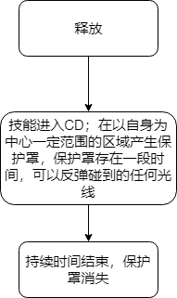
 |  |  |  |  |  |  |  |  | 数值 | 初始暂定（秒）
 |  |  |  |  |  |  |  |  | t1_1 | 5
 |  |  |  |  |  |  |  |  | t1_2 | 45

 |  |  | 蓝本：
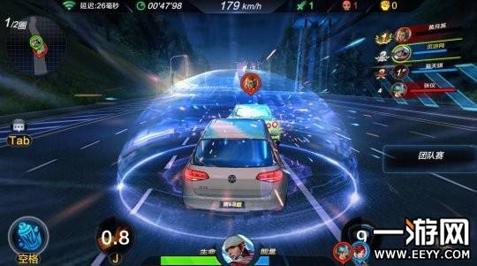

 |  |  | 3.2 群体混乱

 |  |  | 说明：主动技能，使用后除自己外所有人头顶出现t2_1秒读条，读条完毕后玩家移动方向与操作方向相反（如遥感向右则向左转），持续t2_2秒，CD：t2_3秒。

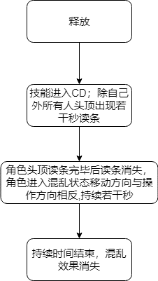
 |  |  |  |  |  |  |  |  | 数值 | 初始暂定（秒）
 |  |  |  |  |  |  |  |  | t2_1 | 3
 |  |  |  |  |  |  |  |  | t2_2 | 5
 |  |  |  |  |  |  |  |  | t2_3 | 45

 |  |  | 读条预警蓝本：

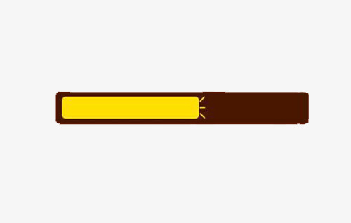

 |  |  | 混乱状态蓝本：

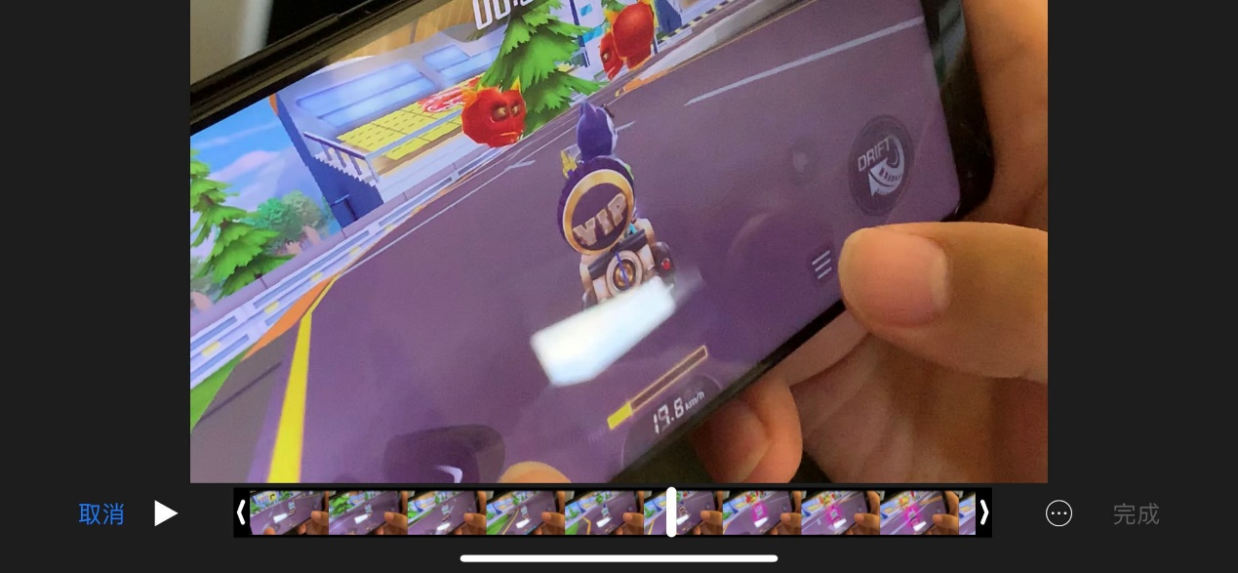

 |  |  | 3.3 黑夜降临

 |  |  | 说明：主动技能，使用后除自己以外所有玩家视野变小为自身周围一圈，持续t3_1秒，CD：t3_2秒。
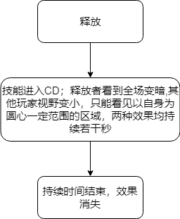
 |  |  |  |  |  |  |  | 数值 | 初始暂定（秒）
 |  |  |  |  |  |  |  | t3_1 | 5
 |  |  |  |  |  |  |  | t3_2 | 45

 |  |  | 技能效果蓝本（释放者）：

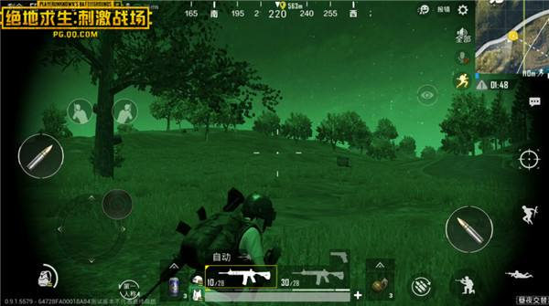

 |  |  | 技能效果蓝本（敌方）：

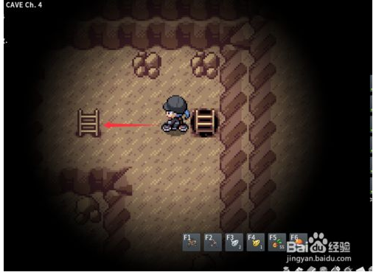

 |  |  | 3.4 五雷轰顶

 |  |  | 说明：主动技能，使用后除自己所有人失去当前血量的一定百分比，剩余血量四舍五入至整数， CD：t4_1秒。

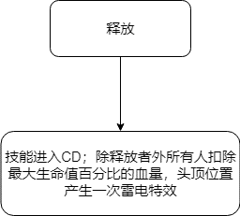
 |  |  |  |  |  |  |  | 数值 | 初始暂定（秒）
 |  |  |  |  |  |  |  | t4_1 | 45

 |  |  | 蓝本：

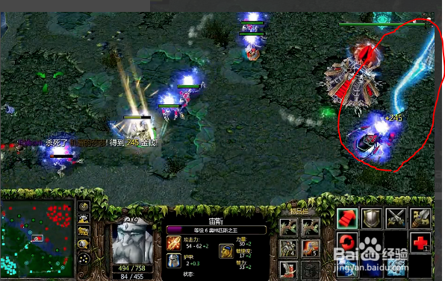

C |  | 数值需求

 | 4 |  | 数值需求

 |  |  | 光线速度变化规律，需要前期速度增加较快，后期速度增加较慢

 |  |  | 暂定函数为V=V0+logb(m*t1+n*t2+c)+j*t3
 |  |  | V0为初始速度，m，n，b，c，j为常数，t1为该光线碰撞次数，t2为该光线在场时间，t3为当前死亡人数；
 |  |  | 均需支持策划配置

